ПРИМАНКИ СИЛИКОНОВЫЕ
 |  | Сайт: | www.profishing36.ru
 |  | Бланк предзаказа | Март 2026
 |  | ZUB.ПРИМАНКИ СИЛИКОНОВЫЕ
Изображение товара | Тип / Артикул | Наименование | Основная единица | Оптовая цена, руб. | Складская фасовка | Кол-во | Сумма | Сумма заказа
 | Заказываемое количество товара должно быть КРАТНО размеру складской фасовки |  |  |  |  | Сумма заказа: |  | 0
 |  | ZUB Мотыль искусственный
 | LRS010 | Мотыль искусственный ZUB BLOODWORM красный | шт. | 122.00 | х1шт | 0 | 0
 | LRS012 | Мотыль искусственный ZUB BLOODWORM машинное масло | шт. | 122.00 | х1шт | 0 | 0
 | LRS011 | Мотыль искусственный ZUB BLOODWORM черный | шт. | 122.00 | х1шт | 0 | 0
 |  | ZUB Опарыш хвостатый
 | LRS013 | Опарыш хвостатый ZUB MAGGOT белый | шт. | 122.00 | х1шт | 0 | 0
 | LRS014 | Опарыш хвостатый ZUB MAGGOT машинное масло | шт. | 122.00 | х1шт | 0 | 0
 | LRS015 | Опарыш хвостатый ZUB MAGGOT черный | шт. | 122.00 | х1шт | 0 | 0
 |  | Одноцветные, ВСЕ РАЗМЕРЫ
 |  | ZUB BLEAK

 | LRV052 | Приманка ZUB-BLEAK 50мм(2")-10шт, (цвет 130) маджента с блестками | шт. | 137.00 | х1шт | 0 | 0
 | LRV053 | Приманка ZUB-BLEAK 50мм(2")-10шт, (цвет 150) розовый | шт. | 137.00 | х1шт | 0 | 0
 | LRV054 | Приманка ZUB-BLEAK 50мм(2")-10шт, (цвет 201) оранжевый | шт. | 137.00 | х1шт | 0 | 0
 | LRV055 | Приманка ZUB-BLEAK 50мм(2")-10шт, (цвет 250) морковный с блестками | шт. | 137.00 | х1шт | 0 | 0
 | LRV056 | Приманка ZUB-BLEAK 50мм(2")-10шт, (цвет 301) желтый | шт. | 137.00 | х1шт | 0 | 0
 | LRV057 | Приманка ZUB-BLEAK 50мм(2")-10шт, (цвет 303) телесный | шт. | 137.00 | х1шт | 0 | 0
 | LRV058 | Приманка ZUB-BLEAK 50мм(2")-10шт, (цвет 310) желтый с блестками | шт. | 137.00 | х1шт | 0 | 0
 | LRV059 | Приманка ZUB-BLEAK 50мм(2")-10шт, (цвет 351) шартрез с блестками | шт. | 137.00 | х1шт | 0 | 0
 | LRV060 | Приманка ZUB-BLEAK 50мм(2")-10шт, (цвет 401) зеленый | шт. | 137.00 | х1шт | 0 | 0
 | LRV061 | Приманка ZUB-BLEAK 50мм(2")-10шт, (цвет 502) голубой | шт. | 137.00 | х1шт | 0 | 0
 | LRV062 | Приманка ZUB-BLEAK 50мм(2")-10шт, (цвет 610) фиолетовый с блестками | шт. | 137.00 | х1шт | 0 | 0
 | LRV063 | Приманка ZUB-BLEAK 50мм(2")-10шт, (цвет 701) черный | шт. | 137.00 | х1шт | 0 | 0
 | LRV064 | Приманка ZUB-BLEAK 50мм(2")-10шт, (цвет 801) белый | шт. | 137.00 | х1шт | 0 | 0
 | LRV065 | Приманка ZUB-BLEAK 50мм(2")-10шт, (цвет 911) машинное масло с блестками | шт. | 137.00 | х1шт | 0 | 0
 | LRV222 | Приманка ZUB-BLEAK 50мм(2")-10шт, (цвет 501) серый с блестками | шт. | 137.00 | х1шт | 0 | 0
 | LRV224 | Приманка ZUB-BLEAK 50мм(2")-10шт, (цвет 503) коричневый с блестками | шт. | 137.00 | х1шт | 0 | 0
 | LRV225 | Приманка ZUB-BLEAK 50мм(2")-10шт, (цвет 504) красный с блестками | шт. | 137.00 | х1шт | 0 | 0
 | LRV223 | Приманка ZUB-BLEAK 50мм(2")-10шт, (цвет 505) зеленый с блестками | шт. | 137.00 | х1шт | 0 | 0
 | LRV010 | Приманка ZUB-BLEAK 75мм(3")-6шт, (цвет 130) маджента с блестками | шт. | 86.00 | х1шт | 0 | 0
 | LRV011 | Приманка ZUB-BLEAK 75мм(3")-6шт, (цвет 250) морковный с блестками | шт. | 86.00 | х1шт | 0 | 0
 | LRV012 | Приманка ZUB-BLEAK 75мм(3")-6шт, (цвет 310) желтый с блестками | шт. | 86.00 | х1шт | 0 | 0
 | LRV013 | Приманка ZUB-BLEAK 75мм(3")-6шт, (цвет 351) шартрез с блестками | шт. | 86.00 | х1шт | 0 | 0
 | LRV190 | Приманка ZUB-BLEAK 75мм(3")-6шт, (цвет 403) зеленый светящийся | шт. | 118.00 | х1шт | 0 | 0
 | LRV184 | Приманка ZUB-BLEAK 75мм(3")-6шт, (цвет 404) желтый светящийся | шт. | 118.00 | х1шт | 0 | 0
 | LRV226 | Приманка ZUB-BLEAK 75мм(3")-6шт, (цвет 501) серый с блестками | шт. | 86.00 | х1шт | 0 | 0
 | LRV228 | Приманка ZUB-BLEAK 75мм(3")-6шт, (цвет 503) коричневый с блестками | шт. | 86.00 | х1шт | 0 | 0
 | LRV229 | Приманка ZUB-BLEAK 75мм(3")-6шт, (цвет 504) красный с блестками | шт. | 86.00 | х1шт | 0 | 0
 | LRV227 | Приманка ZUB-BLEAK 75мм(3")-6шт, (цвет 505) зеленый с блестками | шт. | 86.00 | х1шт | 0 | 0
 | LRV014 | Приманка ZUB-BLEAK 75мм(3")-6шт, (цвет 610) фиолетовый с блестками | шт. | 86.00 | х1шт | 0 | 0
 | LRV015 | Приманка ZUB-BLEAK 75мм(3")-6шт, (цвет 911) машинное масло с блестками | шт. | 86.00 | х1шт | 0 | 0
 | LRV016 | Приманка ZUB-BLEAK 90мм(3,5")-5шт, (цвет 130) маджента с блестками | шт. | 86.00 | х1шт | 0 | 0
 | LRV017 | Приманка ZUB-BLEAK 90мм(3,5")-5шт, (цвет 250) морковный с блестками | шт. | 86.00 | х1шт | 0 | 0
 | LRV018 | Приманка ZUB-BLEAK 90мм(3,5")-5шт, (цвет 310) желтый с блестками | шт. | 86.00 | х1шт | 0 | 0
 | LRV019 | Приманка ZUB-BLEAK 90мм(3,5")-5шт, (цвет 351) шартрез с блестками | шт. | 86.00 | х1шт | 0 | 0
 | LRV191 | Приманка ZUB-BLEAK 90мм(3,5")-5шт, (цвет 403) зеленый светящийся | шт. | 118.00 | х1шт | 0 | 0
 | LRV185 | Приманка ZUB-BLEAK 90мм(3,5")-5шт, (цвет 404) желтый светящийся | шт. | 118.00 | х1шт | 0 | 0
 | LRV230 | Приманка ZUB-BLEAK 90мм(3,5")-5шт, (цвет 501) серый с блестками | шт. | 86.00 | х1шт | 0 | 0
 | LRV232 | Приманка ZUB-BLEAK 90мм(3,5")-5шт, (цвет 503) коричневый с блестками | шт. | 86.00 | х1шт | 0 | 0
 | LRV233 | Приманка ZUB-BLEAK 90мм(3,5")-5шт, (цвет 504) красный с блестками | шт. | 86.00 | х1шт | 0 | 0
 | LRV231 | Приманка ZUB-BLEAK 90мм(3,5")-5шт, (цвет 505) зеленый с блестками | шт. | 86.00 | х1шт | 0 | 0
 | LRV020 | Приманка ZUB-BLEAK 90мм(3,5")-5шт, (цвет 610) фиолетовый с блестками | шт. | 86.00 | х1шт | 0 | 0
 | LRV021 | Приманка ZUB-BLEAK 90мм(3,5")-5шт, (цвет 911) машинное масло с блестками | шт. | 86.00 | х1шт | 0 | 0
 | LRV022 | Приманка ZUB-BLEAK 100мм(4")-4шт, (цвет 130) маджента с блестками | шт. | 86.00 | х1шт | 0 | 0
 | LRV023 | Приманка ZUB-BLEAK 100мм(4")-4шт, (цвет 250) морковный с блестками | шт. | 86.00 | х1шт | 0 | 0
 | LRV024 | Приманка ZUB-BLEAK 100мм(4")-4шт, (цвет 310) желтый с блестками | шт. | 86.00 | х1шт | 0 | 0
 | LRV025 | Приманка ZUB-BLEAK 100мм(4")-4шт, (цвет 351) шартрез с блестками | шт. | 86.00 | х1шт | 0 | 0
 | LRV186 | Приманка ZUB-BLEAK 100мм(4")-4шт, (цвет 403) зеленый светящийся | шт. | 118.00 | х1шт | 0 | 0
 | LRV180 | Приманка ZUB-BLEAK 100мм(4")-4шт, (цвет 404) желтый светящийся | шт. | 118.00 | х1шт | 0 | 0
 | LRV234 | Приманка ZUB-BLEAK 100мм(4")-4шт, (цвет 501) серый с блестками | шт. | 86.00 | х1шт | 0 | 0
...
Изображение товара | Тип / Артикул | Наименование | Основная единица | Оптовая цена, руб. | Складская фасовка | Кол-во | Сумма
 | Заказываемое количество товара должно быть КРАТНО размеру складской фасовки |  |  |  |  | Сумма заказа:
 | LVR024 | Приманка ZUB-POLLYWOG 40мм(1,5")-12шт, (цвет 501) серый с блестками | шт. | 86.00 | х1шт | 0 | 0
 | LVR022 | Приманка ZUB-POLLYWOG 40мм(1,5")-12шт, (цвет 502) голубой | шт. | 86.00 | х1шт | 0 | 0
 | LVR026 | Приманка ZUB-POLLYWOG 40мм(1,5")-12шт, (цвет 503) коричневый с блестками | шт. | 86.00 | х1шт | 0 | 0
 | LVR027 | Приманка ZUB-POLLYWOG 40мм(1,5")-12шт, (цвет 504) красный с блестками | шт. | 86.00 | х1шт | 0 | 0
 | LVR025 | Приманка ZUB-POLLYWOG 40мм(1,5")-12шт, (цвет 505) зеленый с блестками | шт. | 86.00 | х1шт | 0 | 0
 | LVR014 | Приманка ZUB-POLLYWOG 40мм(1,5")-12шт, (цвет 610) фиолетовый с блестками | шт. | 86.00 | х1шт | 0 | 0
 | LVR017 | Приманка ZUB-POLLYWOG 40мм(1,5")-12шт, (цвет 701) черный | шт. | 86.00 | х1шт | 0 | 0
 | LVR016 | Приманка ZUB-POLLYWOG 40мм(1,5")-12шт, (цвет 801) белый | шт. | 86.00 | х1шт | 0 | 0
 | LVR015 | Приманка ZUB-POLLYWOG 40мм(1,5")-12шт, (цвет 911) машинное масло с блестками | шт. | 86.00 | х1шт | 0 | 0
 |  | ZUB SHAD
 | 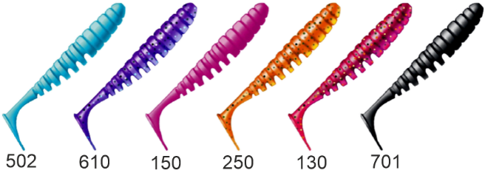 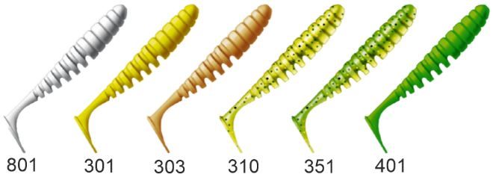
 | LSN173 | Приманка ZUB-Shad 25мм(0,9") -20шт, (цвет 130) маджента с блестками | шт. | 86.00 | х1шт | 0 | 0
 | LSN159 | Приманка ZUB-Shad 25мм(0,9") -20шт, (цвет 503) коричневый с блестками | шт. | 86.00 | х1шт | 0 | 0
 | LSN219 | Приманка ZUB-Shad 36мм(1,4") -20шт, (цвет 250) морковный с блестками | шт. | 86.00 | х1шт | 0 | 0
 | LSN220 | Приманка ZUB-Shad 36мм(1,4") -20шт, (цвет 301) желтый | шт. | 86.00 | х1шт | 0 | 0
 | LSN221 | Приманка ZUB-Shad 36мм(1,4") -20шт, (цвет 303) телесный | шт. | 86.00 | х1шт | 0 | 0
 | LSN223 | Приманка ZUB-Shad 36мм(1,4") -20шт, (цвет 351) шартрез с блестками | шт. | 86.00 | х1шт | 0 | 0
 | LSN226 | Приманка ZUB-Shad 36мм(1,4") -20шт, (цвет 610) фиолетовый с блестками | шт. | 86.00 | х1шт | 0 | 0
 | LSN040 | Приманка ZUB-SHAD 40мм(1,5")-12шт, (цвет 130) маджента с блестками | шт. | 86.00 | х1шт | 0 | 0
 | LSN051 | Приманка ZUB-SHAD 40мм(1,5")-12шт, (цвет 150) розовый | шт. | 86.00 | х1шт | 0 | 0
 | LSN048 | Приманка ZUB-SHAD 40мм(1,5")-12шт, (цвет 201) оранжевый | шт. | 86.00 | х1шт | 0 | 0
...
Изображение товара | Тип / Артикул | Наименование | Основная единица | Оптовая цена, руб. | Складская фасовка | Кол-во | Сумма
 | Заказываемое количество товара должно быть КРАТНО размеру складской фасовки |  |  |  |  | Сумма заказа:
 | NLZ021 | Приманка ZUB-Dragon 35мм(1,4") -12шт, (цвет 301) желтый | шт. | 86.00 | х1шт | 0 | 0
 | NLZ023 | Приманка ZUB-Dragon 35мм(1,4") -12шт, (цвет 310) желтый с блестками | шт. | 86.00 | х1шт | 0 | 0
 | NLZ031 | Приманка ZUB-Dragon 50мм(2") -10шт, (цвет 150) розовый | шт. | 86.00 | х1шт | 0 | 0
 | NLZ033 | Приманка ZUB-DRAGON 50мм(2") -10шт, (цвет 250) морковный с блестками | шт. | 86.00 | х1шт | 0 | 0
 | NLZ034 | Приманка ZUB-Dragon 50мм(2") -10шт, (цвет 301) желтый | шт. | 86.00 | х1шт | 0 | 0
 | NLZ035 | Приманка ZUB-Dragon 50мм(2") -10шт, (цвет 303) телесный | шт. | 86.00 | х1шт | 0 | 0
 | NLZ037 | Приманка ZUB-Dragon 50мм(2") -10шт, (цвет 351) шартрез с блестками | шт. | 86.00 | х1шт | 0 | 0
 | NLZ016 | Приманка ZUB-Dragon 50мм(2") -10шт, (цвет 503) коричневый с блестками | шт. | 86.00 | х1шт | 0 | 0
 | NLZ017 | Приманка ZUB-Dragon 50мм(2") -10шт, (цвет 504) красный с блестками | шт. | 86.00 | х1шт | 0 | 0
 |  | ZUB SNETOK
 | 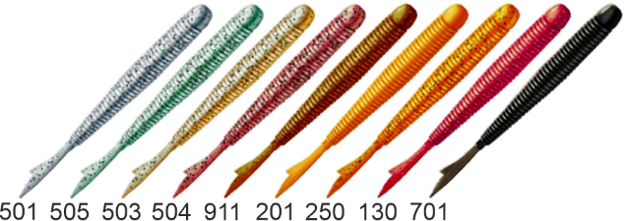 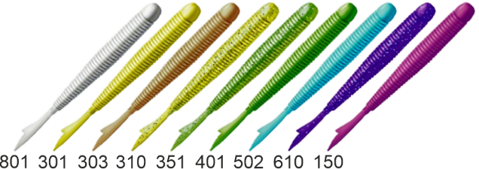
 | NQD034 | Приманка ZUB-Snetok 48мм(1,9") -10шт (цвет 301) желтый | шт. | 86.00 | х1шт | 0 | 0
 | NQD037 | Приманка ZUB-Snetok 48мм(1,9") -10шт (цвет 351) шартрез с блестками | шт. | 86.00 | х1шт | 0 | 0
 | NQD016 | Приманка ZUB-Snetok 48мм(1,9") -10шт (цвет 503) коричневый с блестками | шт. | 86.00 | х1шт | 0 | 0
 | NQD017 | Приманка ZUB-Snetok 48мм(1,9") -10шт (цвет 504) красный с блестками | шт. | 86.00 | х1шт | 0 | 0
 |  | ZUB EELECTRA

 | NQF059 | Приманка ZUB- EELectra 300мм(11,8")-2шт, (цвет 403) зеленый светящийся | шт. | 334.00 | х1шт | 0 | 0
 |  | ZUB BIGFOOT

 | NQR025 | Приманка ZUB-BIGFOOT 133мм(5,2")-3шт, (цвет 403) зеленый светящийся | шт. | 196.00 | х1шт | 0 | 0
...
Изображение товара | Тип / Артикул | Наименование | Основная единица | Оптовая цена, руб. | Складская фасовка | Кол-во | Сумма | Сумма заказа
 | Заказываемое количество товара должно быть КРАТНО размеру складской фасовки |  |  |  |  | Сумма заказа: |  | 0
 | LVS046 | Приманка ZUB-PROVOCATOR 123мм(4,8")-5шт, (цвет 351) шартрез с блестками | шт. | 146.00 | х1шт | 0 | 0
 | LVS051 | Приманка ZUB-PROVOCATOR 123мм(4,8")-5шт, (цвет 403) зеленый светящийся | шт. | 146.00 | х1шт | 0 | 0
 | LVS049 | Приманка ZUB-PROVOCATOR 123мм(4,8")-5шт, (цвет 404) желтый светящийся | шт. | 146.00 | х1шт | 0 | 0
 | LVS048 | Приманка ZUB-PROVOCATOR 123мм(4,8")-5шт, (цвет 610) фиолетовый с блестками | шт. | 146.00 | х1шт | 0 | 0
 | LVS047 | Приманка ZUB-PROVOCATOR 123мм(4,8")-5шт, (цвет 911) машинное масло с блестками | шт. | 146.00 | х1шт | 0 | 0
 | LVS052 | Приманка ZUB-PROVOCATOR 145мм(5,7")-5шт, (цвет 403) зеленый светящийся | шт. | 146.00 | х1шт | 0 | 0
 | LVS050 | Приманка ZUB-PROVOCATOR 145мм(5,7")-5шт, (цвет 404) желтый светящийся | шт. | 146.00 | х1шт | 0 | 0
 | LVS078 | Приманка ZUB-PROVOCATOR 170мм(6,7")-3шт, (цвет 403) зеленый светящийся | шт. | 146.00 | х1шт | 0 | 0
 | LVS077 | Приманка ZUB-PROVOCATOR 170мм(6,7")-3шт, (цвет 404) желтый светящийся | шт. | 146.00 | х1шт | 0 | 0
 |  | ZUB ROCKER
 |  | 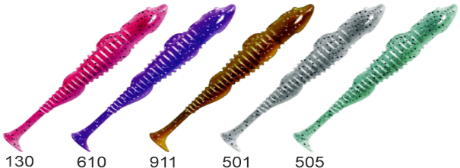 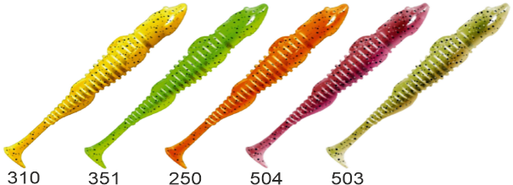
 | LSF010 | Приманка ZUB-ROCKER 75мм(3")-6шт, (цвет 130) маджента с блестками | шт. | 86.00 | х1шт | 0 | 0
 | LSF011 | Приманка ZUB-ROCKER 75мм(3")-6шт, (цвет 250) морковный с блестками | шт. | 86.00 | х1шт | 0 | 0
 | LSF012 | Приманка ZUB-ROCKER 75мм(3")-6шт, (цвет 310) желтый с блестками | шт. | 86.00 | х1шт | 0 | 0
 | LSF013 | Приманка ZUB-ROCKER 75мм(3")-6шт, (цвет 351) шартрез с блестками | шт. | 86.00 | х1шт | 0 | 0
 | LSF029 | Приманка ZUB-ROCKER 75мм(3")-6шт, (цвет 501) серый с блестками | шт. | 86.00 | х1шт | 0 | 0
 | LSF031 | Приманка ZUB-ROCKER 75мм(3")-6шт, (цвет 503) коричневый с блестками | шт. | 86.00 | х1шт | 0 | 0
 | LSF032 | Приманка ZUB-ROCKER 75мм(3")-6шт, (цвет 504) красный с блестками | шт. | 86.00 | х1шт | 0 | 0
 | LSF030 | Приманка ZUB-ROCKER 75мм(3")-6шт, (цвет 505) зеленый с блестками | шт. | 86.00 | х1шт | 0 | 0
 | LSF014 | Приманка ZUB-ROCKER 75мм(3")-6шт, (цвет 610) фиолетовый с блестками | шт. | 86.00 | х1шт | 0 | 0
 | LSF015 | Приманка ZUB-ROCKER 75мм(3")-6шт, (цвет 911) машинное масло с блестками | шт. | 86.00 | х1шт | 0 | 0
...
Изображение товара | Тип / Артикул | Наименование | Основная единица | Оптовая цена, руб. | Складская фасовка | Кол-во | Сумма
 | Заказываемое количество товара должно быть КРАТНО размеру складской фасовки |  |  |  |  | Сумма заказа:
 | LSV026 | Приманка ZUB-WIBRA 100мм(4")-4шт, (цвет 610) фиолетовый с блестками | шт. | 86.00 | х1шт | 0 | 0
 | LSV027 | Приманка ZUB-WIBRA 100мм(4")-4шт, (цвет 911) машинное масло с блестками | шт. | 86.00 | х1шт | 0 | 0
 | LSV064 | Приманка ZUB-WIBRA 125мм(4,8")-5шт, (цвет 351) шартрез с блестками | шт. | 146.00 | х1шт | 0 | 0
 | LSV133 | Приманка ZUB-WIBRA 125мм(4,8")-5шт, (цвет 403) зеленый светящийся | шт. | 146.00 | х1шт | 0 | 0
 | LSV128 | Приманка ZUB-WIBRA 125мм(4,8")-5шт, (цвет 404) желтый светящийся | шт. | 146.00 | х1шт | 0 | 0
 | LSV063 | Приманка ZUB-WIBRA 125мм(4,8")-5шт, (цвет 610) фиолетовый с блестками | шт. | 146.00 | х1шт | 0 | 0
 | LSV062 | Приманка ZUB-WIBRA 125мм(4,8")-5шт, (цвет 911) машинное масло с блестками | шт. | 146.00 | х1шт | 0 | 0
 | LSV134 | Приманка ZUB-WIBRA 150мм(5,9")-3шт, (цвет 403) зеленый светящийся | шт. | 146.00 | х1шт | 0 | 0
 | LSV129 | Приманка ZUB-WIBRA 150мм(5,9")-3шт, (цвет 404) желтый светящийся | шт. | 146.00 | х1шт | 0 | 0
 |  | ZUB WORM
 | 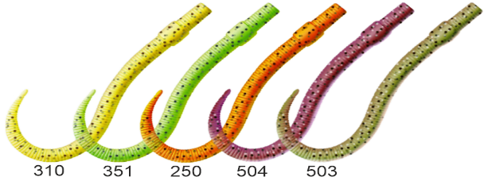 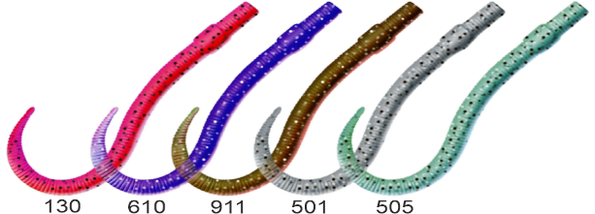
 | LSW010 | Приманка ZUB-WORM 75мм(3")-7шт, (цвет 130) маджента с блестками | шт. | 86.00 | х1шт | 0 | 0
 | LSW011 | Приманка ZUB-WORM 75мм(3")-7шт, (цвет 250) морковный с блестками | шт. | 86.00 | х1шт | 0 | 0
 | LSW012 | Приманка ZUB-WORM 75мм(3")-7шт, (цвет 310) желтый с блестками | шт. | 86.00 | х1шт | 0 | 0
 | LSW013 | Приманка ZUB-WORM 75мм(3")-7шт, (цвет 351) шартрез с блестками | шт. | 86.00 | х1шт | 0 | 0
 | LSW022 | Приманка ZUB-WORM 75мм(3")-7шт, (цвет 501) серый с блестками | шт. | 86.00 | х1шт | 0 | 0
 | LSW023 | Приманка ZUB-WORM 75мм(3")-7шт, (цвет 505) зеленый с блестками | шт. | 86.00 | х1шт | 0 | 0
 | LSW014 | Приманка ZUB-WORM 75мм(3")-7шт, (цвет 610) фиолетовый с блестками | шт. | 86.00 | х1шт | 0 | 0
 | LSW015 | Приманка ZUB-WORM 75мм(3")-7шт, (цвет 911) машинное масло с блестками | шт. | 86.00 | х1шт | 0 | 0
 | LSW016 | Приманка ZUB-WORM 100мм(4")-5шт, (цвет 130) маджента с блестками | шт. | 86.00 | х1шт | 0 | 0
 | LSW017 | Приманка ZUB-WORM 100мм(4")-5шт, (цвет 250) морковный с блестками | шт. | 86.00 | х1шт | 0 | 0
...
Изображение товара | Тип / Артикул | Наименование | Основная единица | Оптовая цена, руб. | Складская фасовка | Кол-во
 | Заказываемое количество товара должно быть КРАТНО размеру складской фасовки |  |  |  |  | Сумма заказа:
 | LSN097 | Приманка ZUB-SHAD 90мм(3,5")-5шт, (цвет 037) голубой верх - натурал низ | шт. | 118.00 | х1шт | 0
 | LSN098 | Приманка ZUB-SHAD 90мм(3,5")-5шт, (цвет 038) розовый верх - натурал низ | шт. | 118.00 | х1шт | 0
 | LSN099 | Приманка ZUB-SHAD 90мм(3,5")-5шт, (цвет 039) красный верх - белый низ (в) | шт. | 118.00 | х1шт | 0
 | LSN124 | Приманка ZUB-SHAD 90мм(3,5")-5шт, (цвет 040) черный верх - изумрудный низ | шт. | 118.00 | х1шт | 0
 | LSN156 | Приманка ZUB-SHAD 90мм(3,5")-5шт, (Цвет 405) желтый верх - оранжевый низ | шт. | 118.00 | х1шт | 0
 | LSN140 | Приманка ZUB-SHAD 90мм(3,5")-5шт, (Цвет 406) голубой верх - перламутр низ | шт. | 118.00 | х1шт | 0
 | LSN152 | Приманка ZUB-SHAD 90мм(3,5")-5шт, (Цвет 407)зеленый верх - желтый низ | шт. | 118.00 | х1шт | 0
 | LSN144 | Приманка ZUB-SHAD 90мм(3,5")-5шт, (Цвет 408) синий верх - розовый низ | шт. | 118.00 | х1шт | 0
 | LSN148 | Приманка ZUB-SHAD 90мм(3,5")-5шт, (Цвет 409) машинное масло верх - желтый низ | шт. | 118.00 | х1шт | 0
 |  | ZUB SWING
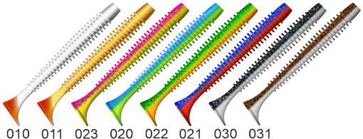 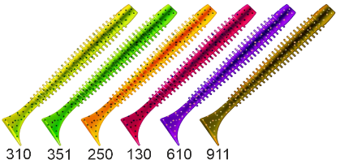
 | LSQ023 | Приманка ZUB-SWING 87мм(3,4")-5шт, (цвет 010) белое тело-красный хвост | шт. | 118.00 | х1шт | 0
 | LSQ025 | Приманка ZUB-SWING 87мм(3,4")-5шт, (цвет 011) желтое тело-красный хвост | шт. | 118.00 | х1шт | 0
 | LSQ042 | Приманка ZUB-SWING 87мм(3,4")-5шт, (цвет 020) синий верх-желтый низ | шт. | 118.00 | х1шт | 0
 | LSQ044 | Приманка ZUB-SWING 87мм(3,4")-5шт, (цвет 021) фиолетовый верх-красный низ | шт. | 118.00 | х1шт | 0
 | LSQ046 | Приманка ZUB-SWING 87мм(3,4")-5шт, (цвет 022) зеленый верх-оранжевый низ | шт. | 118.00 | х1шт | 0
 | LSQ053 | Приманка ZUB-SWING 87мм(3,4")-5шт, (цвет 023) розовый верх - желтый низ | шт. | 118.00 | х1шт | 0
 | LSQ060 | Приманка ZUB-SWING 87мм(3,4")-5шт, (цвет 030) черный верх-натурал низ | шт. | 118.00 | х1шт | 0
 | LSQ067 | Приманка ZUB-SWING 87мм(3,4")-5шт, (цвет 031) карамель верх-натурал низ | шт. | 118.00 | х1шт | 0
 | LSQ077 | Приманка ZUB-SWING 87мм(3,4")-5шт, (цвет 033) черный верх-желтый низ | шт. | 118.00 | х1шт | 0
 | LSQ078 | Приманка ZUB-SWING 87мм(3,4")-5шт, (цвет 034) черный верх-оранжевый низ | шт. | 118.00 | х1шт | 0
...

